Закупка Вася Пупкин
Фото | Наименование | Цена | Кол-во | Сумма
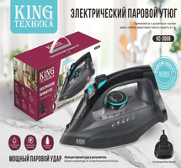 | KC-3059 | 777.00 | 7 | 5,439.00
Итого: 1 позиций |  |  | 7 | 5,439.00

